PC
電話番号取得に向けた修正による影響範囲

PC

画面 | 該当箇所 | 例 | 備考
サービストップ | ピックアップ求人 | 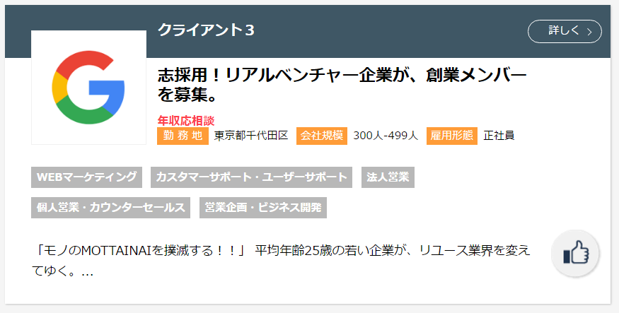 | いいねマーク
スカウト一覧 | 求人一覧 | 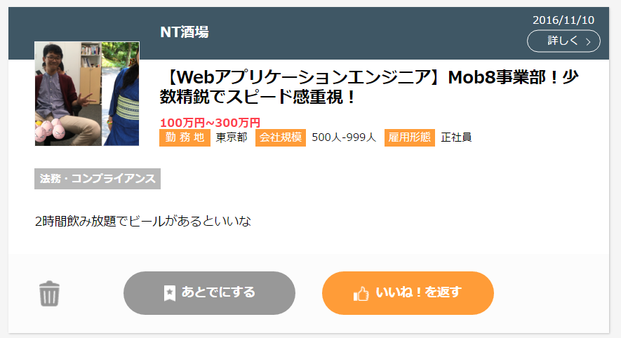 | ボタンの文言
 | スカウトが複数件あるときのマスク掛け | 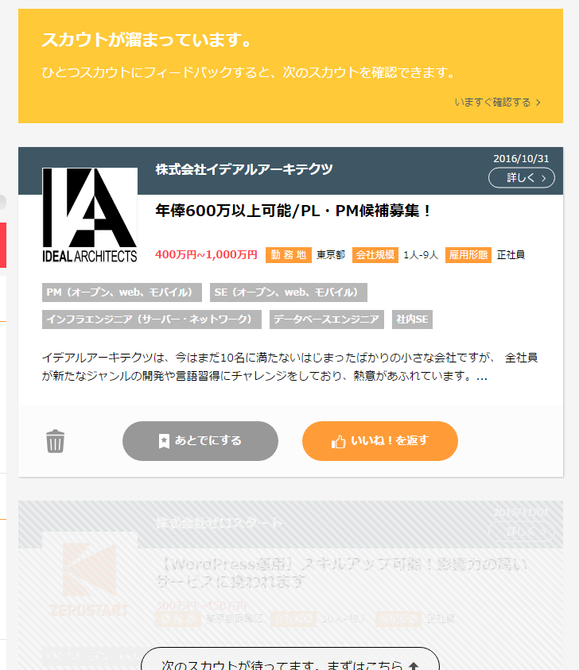 | ボタンの文言 3つめまでのスカウトを表示させ、 4つ目のスカウト以降、マスクをかける
求人検索 | ヘッダー部分の文言 |  | いいねマーク
 | 検索結果の求人一覧についているいいねマーク | 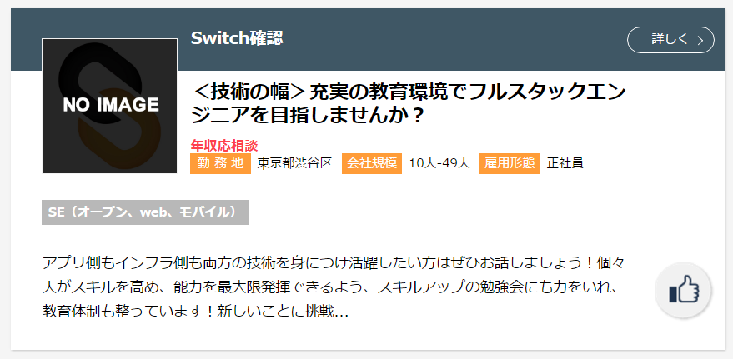 | いいねマーク
あとでしたスカウト | 求人一覧の非表示・いいねを返す | 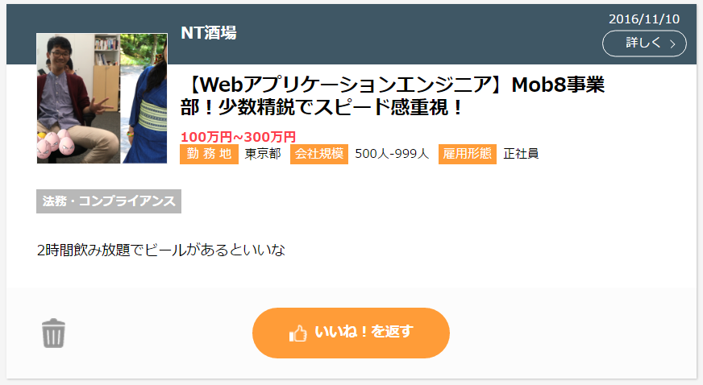 | ボタンの文言
いいねした求人 | ヘッダー部分の文言
 | 求人一覧 | 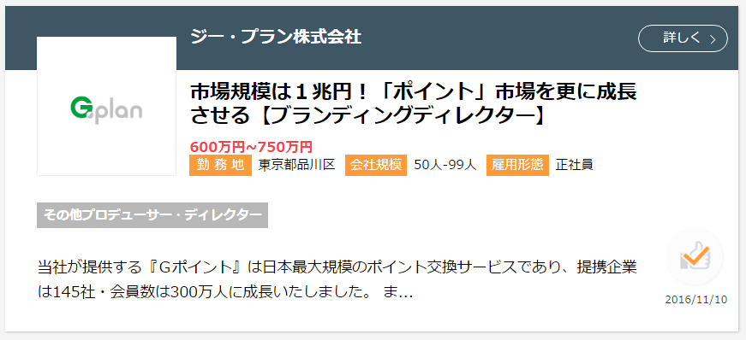 | いいね済みマーク
ヒント＆使い方 | ヒントモーダル全体 | 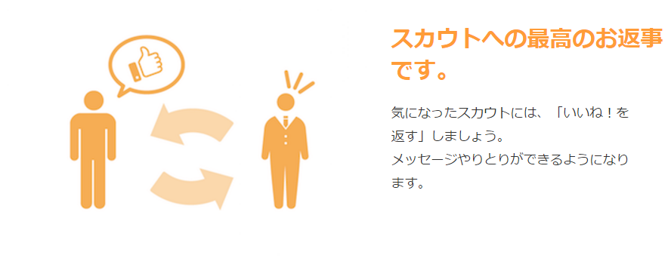 | ●上手な使い方 ・1ページ目動画、文言 ・2ページ目動画 ・5ページ目文言 ●「いいね！を返す」とは？（タイトル横の画像） ・1ページ目文言 ●ログを確認するには（タイトル横の画像） ・1ページ目文言 ●不要なスカウトを減らす方法 ・3ページ目画像、文言 ●いいね！した求人は、どこいった？（タイトル横の画像） ・1ページ目画像、文言
企業が持つ求人一覧 | 検索結果の求人一覧 | 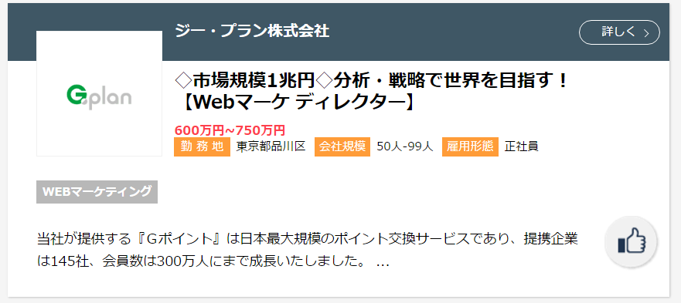 | いいねマーク
モーダル | 初回いいね時モーダル | 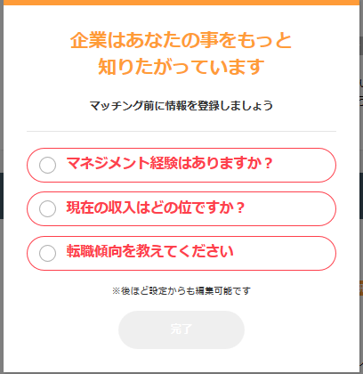 | この段階で電話番号を入力させるのであればここを修正する必要がある
 | マッチング時モーダル （企業側からのスカウトに対して） | 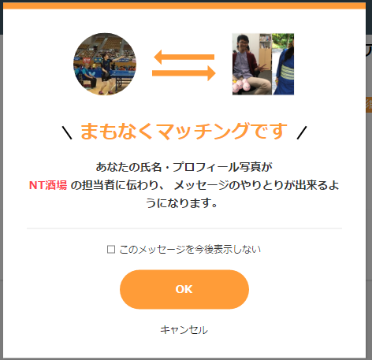 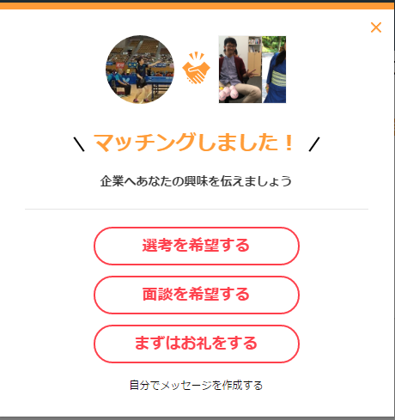 | マッチングしましたのモーダルにカレンダーをつける
 | 自分からのいいね | 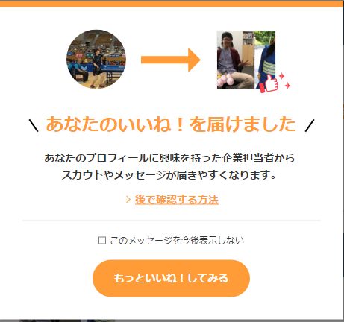 | 文言・画像
 | マッチング時モーダル （自分からのいいねに対して） | 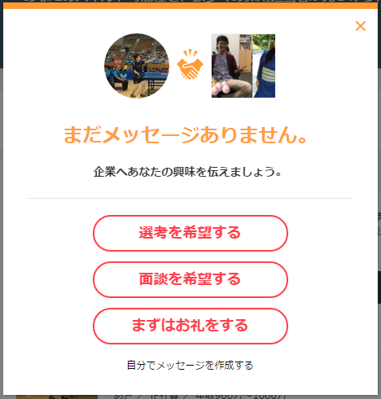 | ここにもカレンダーを入れる？
 | 求人詳細（エージェント情報） |  | 文言
 | 求人詳細 | 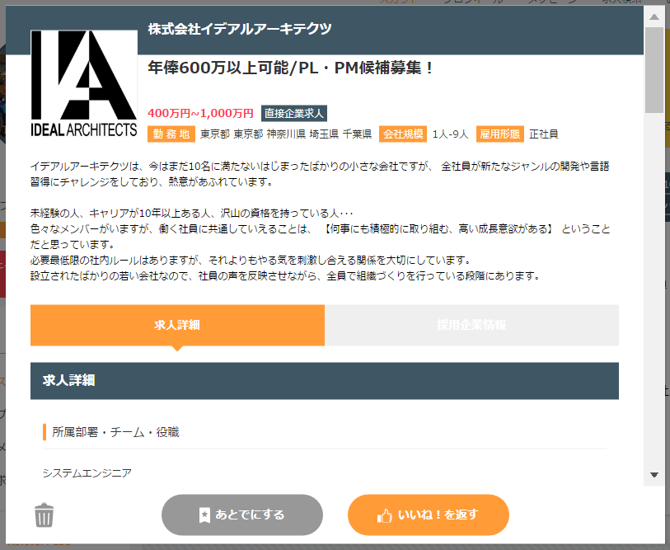 | ボタンの文言
一枚求人 | 求人詳細 |  | ボタンの文言
 | エージェント情報タブ
インタラクティブカード | スカウト無し |  | 文言
 | スカウトあり |  | 文言
サイドメニュー | いいねした求人 | 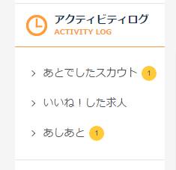 | 文言

スマホ
電話番号取得に向けた修正による影響範囲

スマホ

画面 | 該当箇所 | 例 | 備考
導入部 | 画像・文言 | 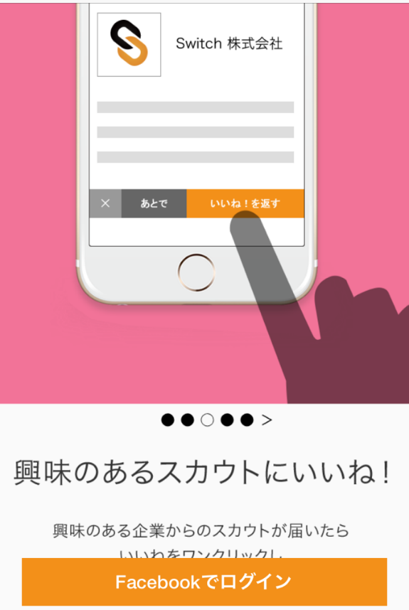 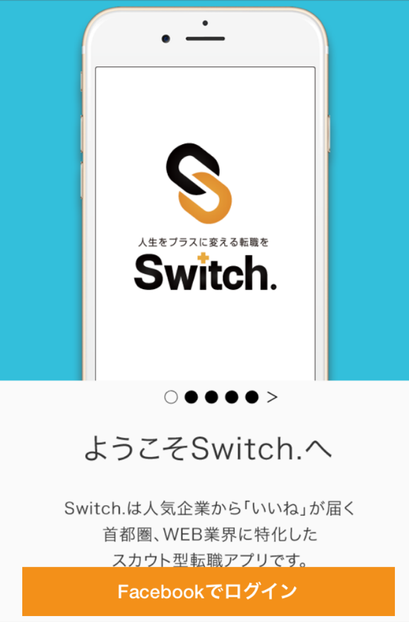 | 画像・文言
プロフィール | プロフィール更新率 |  | 文言
上手な使い方 | モーダル全体 | 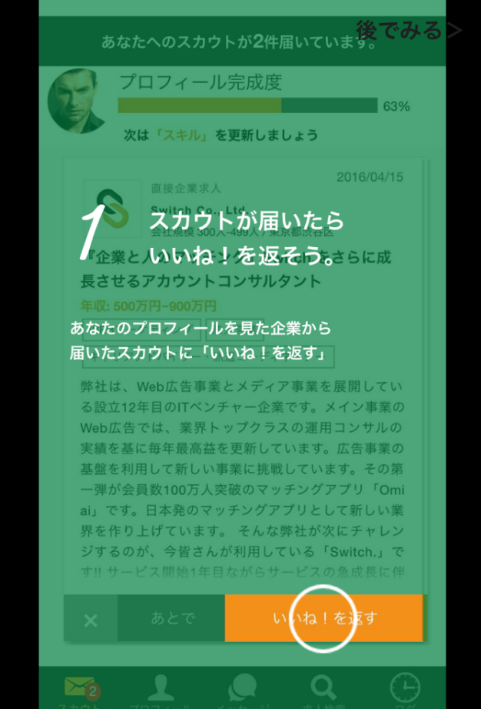 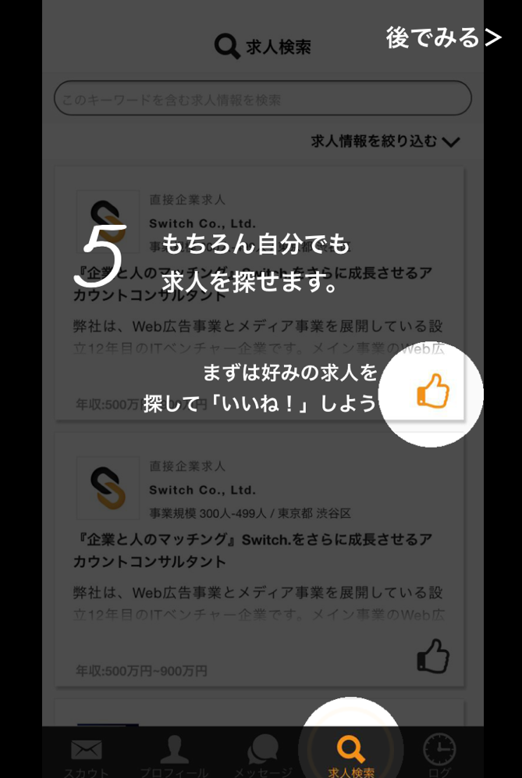 | 画像・文言
スカウト一覧 | プロフィール更新率 |  | 文言
 | 求人一覧 |  | 文言
 | 求人の表示 | 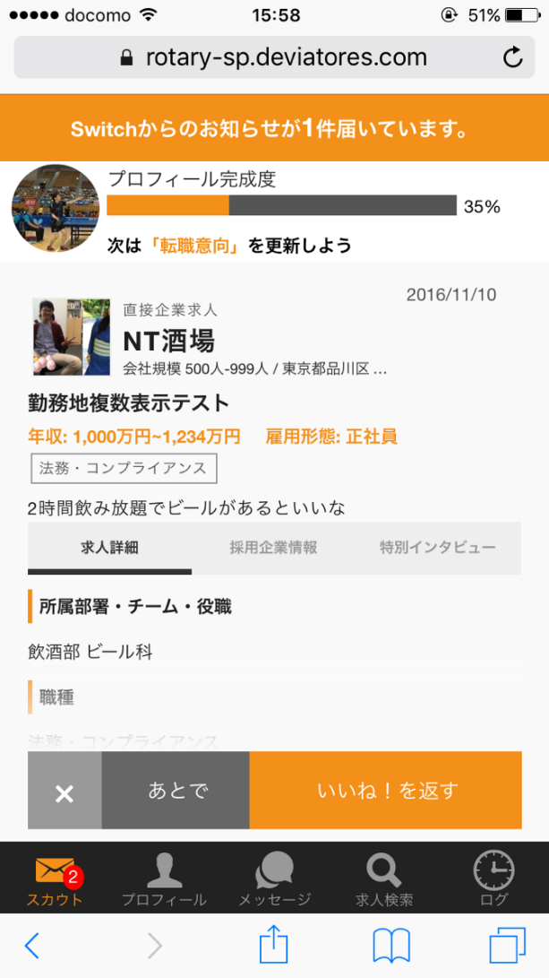 | 求人が１つしか表示されていないのを求人検索と同様の形で表示させる。 3つめまでのスカウトを表示させ、 4つ目のスカウト以降、マスクをかける
求人検索 | 求人一覧 | 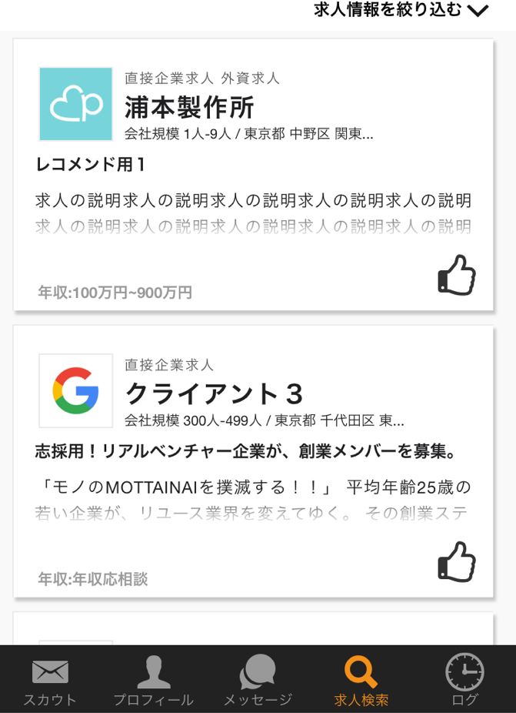 | いいねマークを変える
 | 求人詳細 |  | 画像・文言
 | エージェントタブ |  | 文言
取り扱い求人一覧 | 求人一覧 | 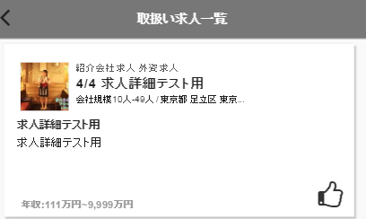 | 画像・文言
 | 求人詳細 |  | 画像・文言
ログ | すべてタブ | 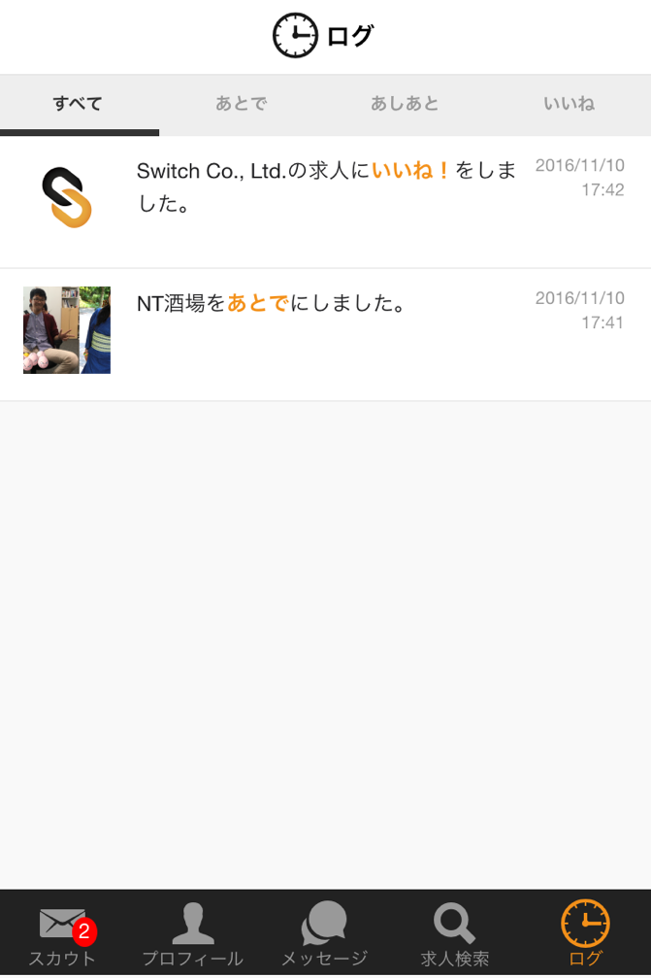 | 文言
 | いいねタブ | 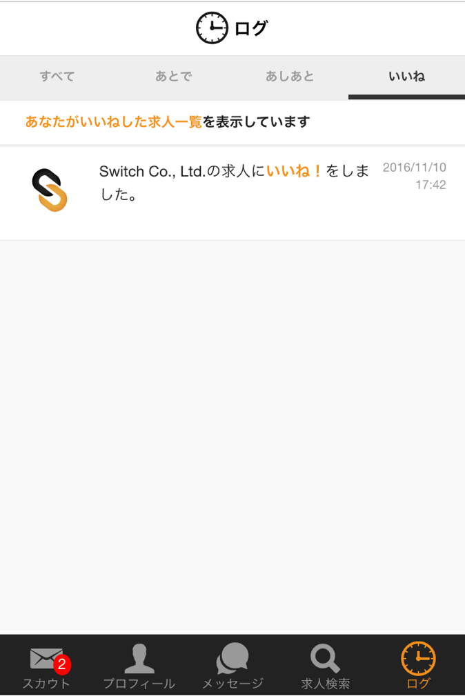 | 文言
 | あとでした求人詳細 | 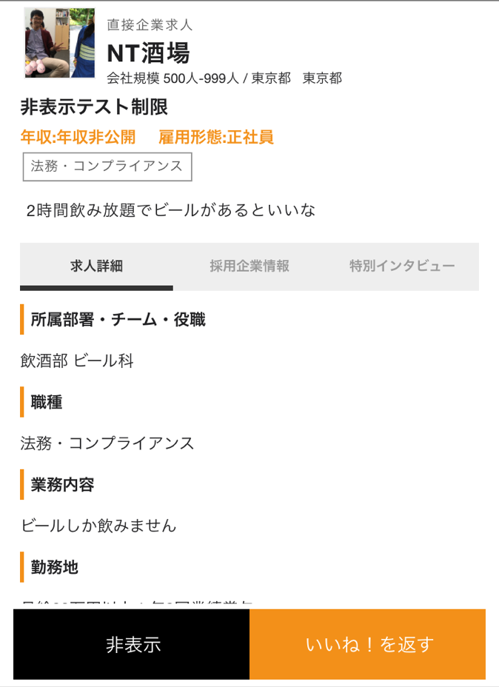 | 文言
モーダル | いいねを返す押下時 | 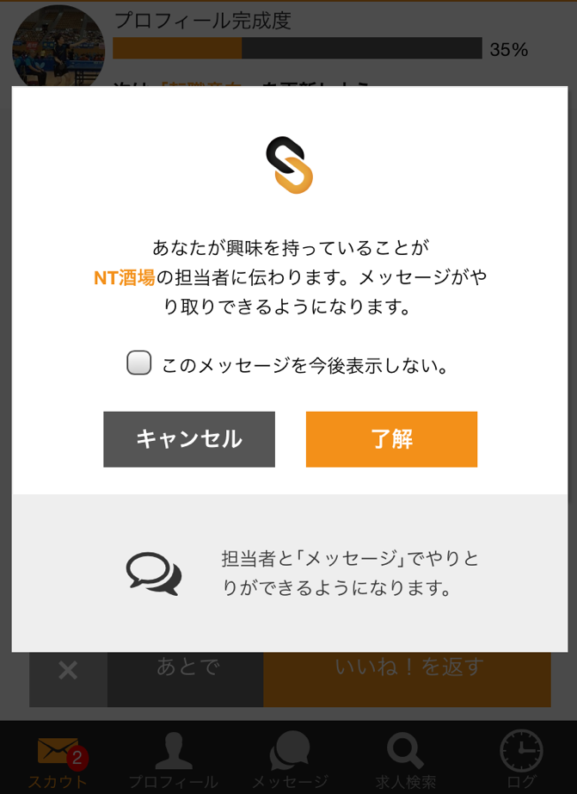 | 文言変更必要？
 | マッチング時 | 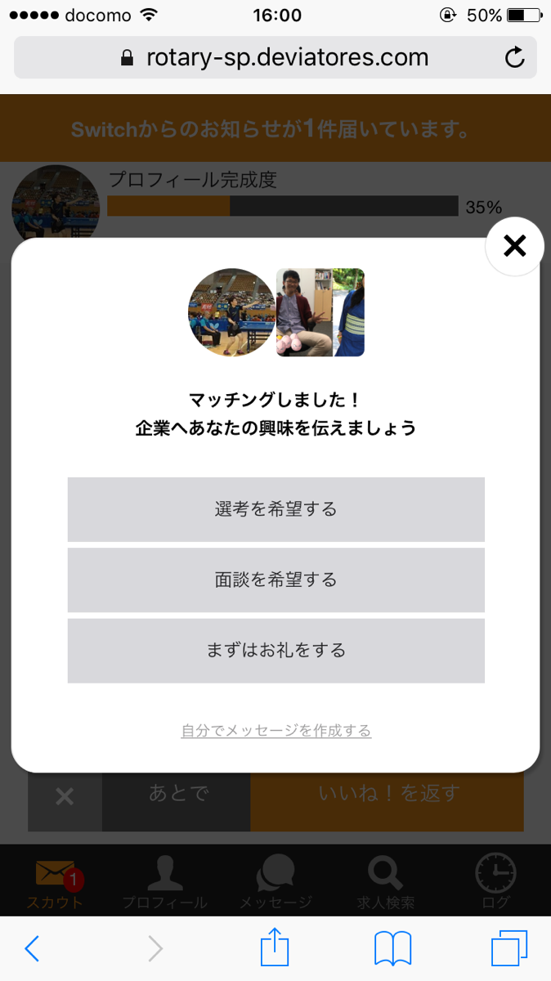 | カレンダー電話番号を入力させるモーダルをこの後表示させる
 | スカウト一覧表示時 | 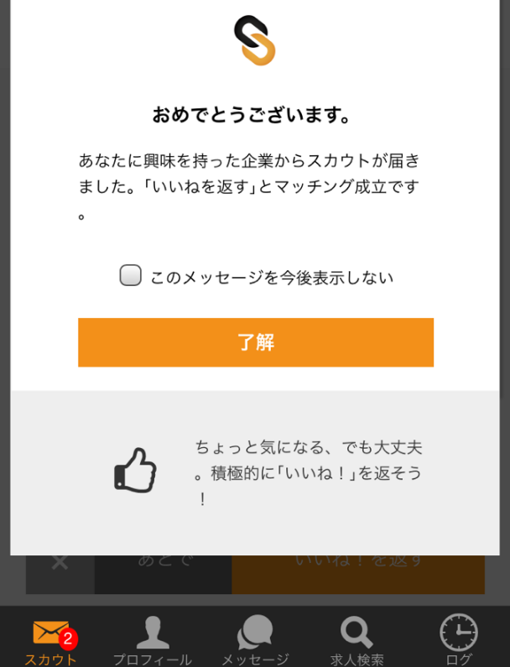 | 文言・画像
 | ログ | 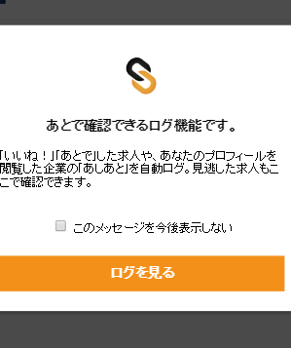 | 文言
 | 求人検索 | 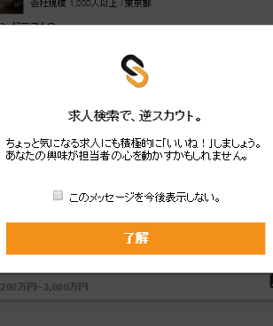 | 文言
 | あとで | 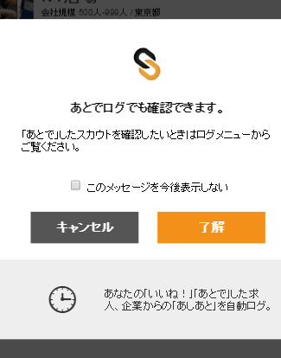
インタラクティブバー | いいね | 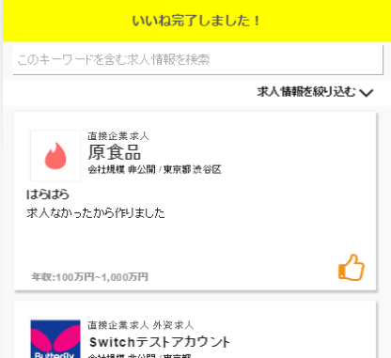

管理
電話番号取得に向けた修正による影響範囲

管理

画面 | 該当箇所 | 例 | 備考
求職者詳細 | いいねトランザクションサマリー |  | 文言
 | いいねトランザクション |  | 文言
求職者検索 | 検索条件求職者区分 | 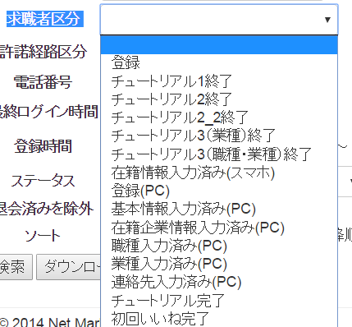 | 文言
 | ステータス | 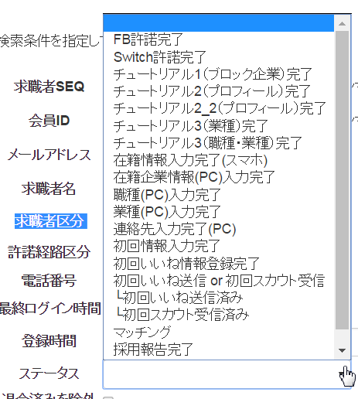 | 文言
 | ソート | 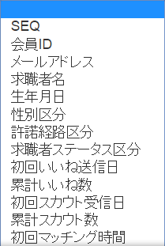 | 文言
 | 検索結果一覧 |  | 文言
クライアントレポート | ①エージェント/企業別 |  | 文言
 | ②求人別 |  | 文言
 | ③求職者別 | 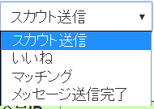 | 文言
 | ④エージェント/企業別 日別 |  | 文言
求職者レポート | ＰＣ＋スマホ＋IOS＋Androidで許諾 |  | 文言
 | ＰＣで許諾 |  | 文言
 | スマホで許諾 |  | 文言
 | IOSで許諾 |  | 文言
 | Androidで許諾 |  | 文言

バッチ
電話番号取得に向けた修正による影響範囲

バッチ

該当箇所 | 例 | 備考
【文面】企業からのスカウト（1件） | 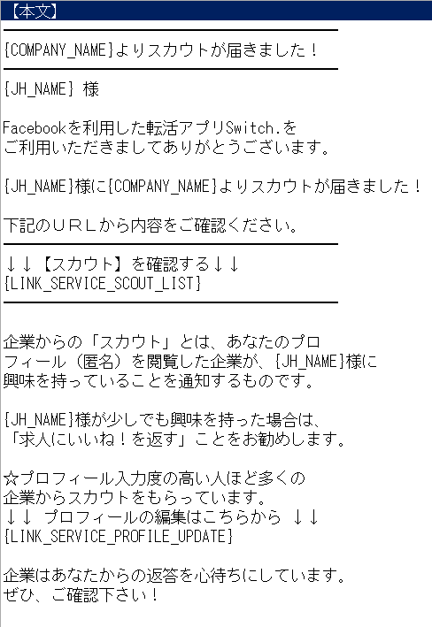 | 文言
【文面】企業からのスカウト（複数） | 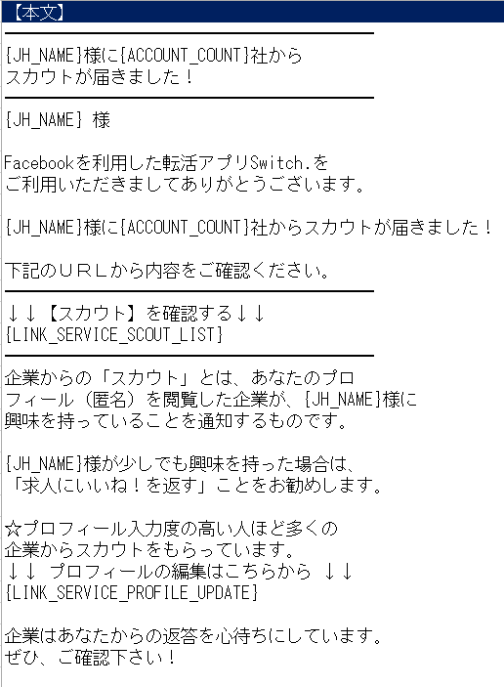 | 文言
【文面】求職者からのいいね | 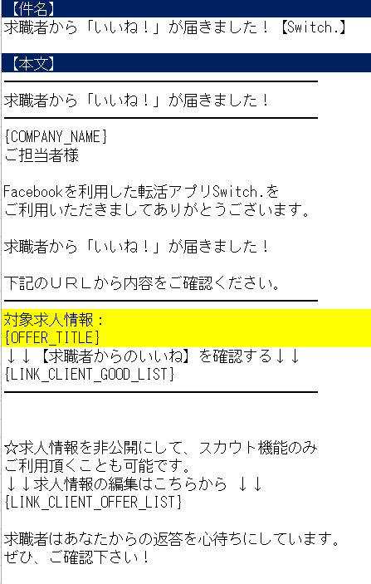 | 文言
【文面】求職者からのいいね（リマインダ） | 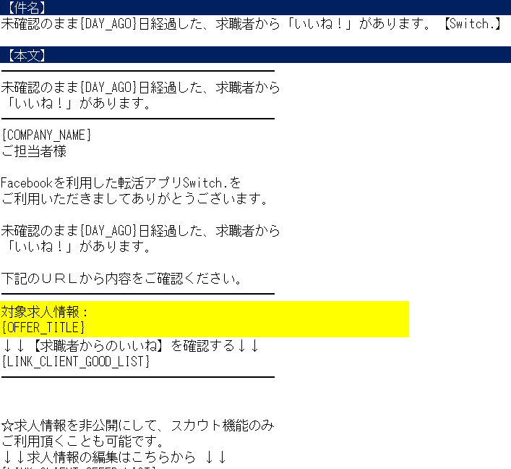 | 文言
【文面】企業からのマッチング（1件） | 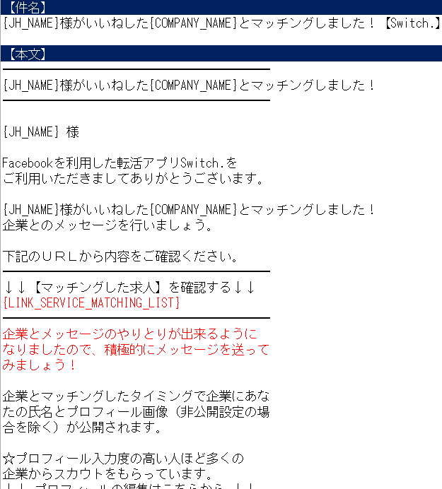 | 文言

